3.1.13 UC_CapNhatAvatar
URD |  | Skill Inventory |  |  |  |  | Process
 |  |  |  |  |  |  | Requirement
Document code |  | URD |  | Document name | User requirement |  | Create Date | 28-Mar-19 | Creator |  | Ân
 |  |  |  |  |  |  | Update Date | 28-Mar-19 | Updater |  | Ân
3.1.1
Layout

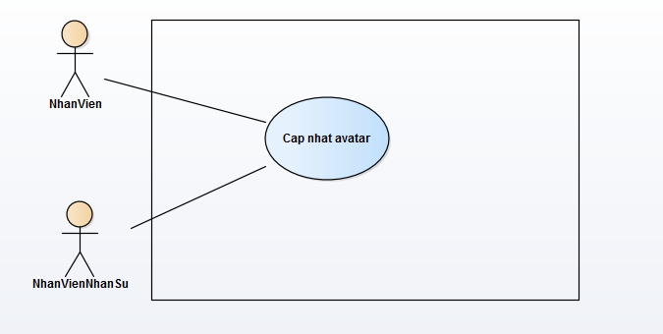

Specification

 | Use case name: |  | Cap nhat avatar |  |  |  |  |  |  | ID: SI UC 013
 | Area: |  | Skill Inventory
 | Actors: |  | NhanVien, NhanVienNhanSu
 | Description: |  | Chức năng này cho phép nhân viên cập nhật ảnh đại diện cá nhân của bản thân. Nếu là quyền nhân viên quản lý nhân sự thì có thể cập ảnh đại diện cá nhân của bản thân và các nhân viên khác.

 | Trigger Event

 | Trigger Type |  | External
 | Main flows
 | Actor |  |  |  |  | System
 | 1. Nhân viên ấn vào nút "Change avatar" |  |  |  |  | 2. Hệ thống hiển thị form nhập URL ảnh(URL online).
 | 3. Nhân viên nhập URL ảnh. |  |  |  |  | 4. Hệ thống kiểm tra dữ liệu nhập trên form.
 | 5. Nhân viên ấn nút "Preview" để xem ảnh. |  |  |  |  | 6. Hệ thống xử lý và hiển thị ảnh từ URL được nhập.
 | 7. Nhân viên chọn "OK". |  |  |  |  | 8. Hệ thống update dữ liệu và hiện thông báo cập nhật thành công.

 | Alternative flows
 | Actor |  |  |  |  | System
 | 7.1. Nhân viên chọn "Cancel" sẽ hủy thao tác cập nhật. |  |  |  |  | 4.1. Nếu dữ liệu không hợp lệ, sẽ thông báo "Invalid URL"

 | Preconditions |  | Nhân viên đã đăng nhập vào hệ thống.
 | Post-conditions |  | Cập nhật thành công avatar cá nhân.
 | Assumptions |  | Dữ liệu cập nhật hợp lệ.
 | Requirement Met |  | Cho phép cập nhật avatar cá nhân.
 | Outstanding Issues |  | N/A
 | Priority |  | Medium
 | Risk |  | Medium

